Sheet1
店铺销售数据采集与处理方案撰写
【任务要求】
通过对任务背景的分析和理解，根据数据化运营方案，撰写竞争对手商品结构数据采集与处理方案。

【知识要点】
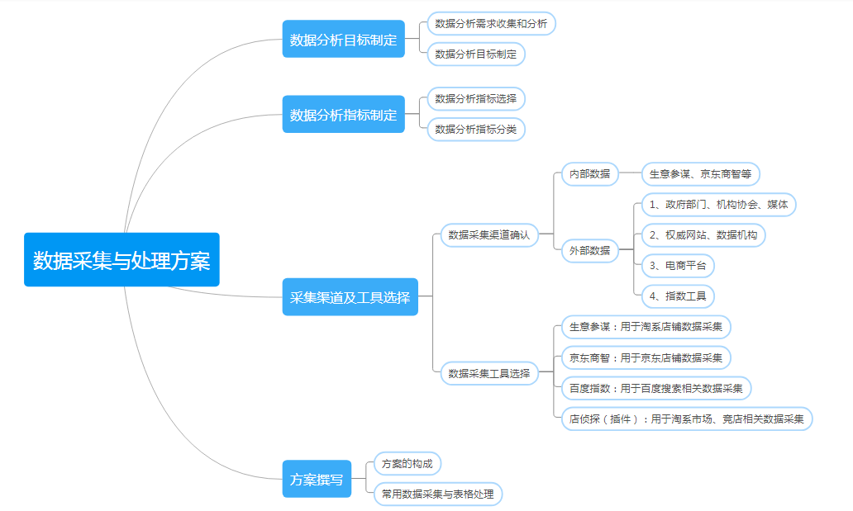

【分析结论】

本题经过任务背景分析可以数据分析人员每月需要对店铺整体及各商品销量数据进行分析，明确销量完成情况。故选B

需要采集的渠道或工具是：淘宝店铺交易管理板块，此部分可以采集到店铺整体及各商品月销量数据，故选A；

需要采集的指标有商品编号和商品销售量
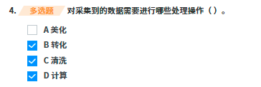
数据处理包含转化、清洗和计算。

